Накладная-№3
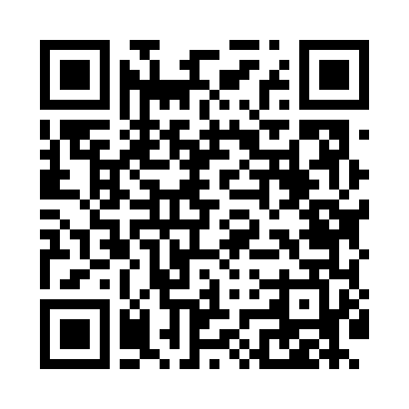
Номер товарно-транспортной накладной: |  |  | Торговый представитель: Amriyev Muhammad
Поставщик: Toshkent falcon fly 2 |  |  | Телефон торгового представителя: +998972880505
Дата отгрузки: 09.12.2025 |  |  | Контрагент: """" Klient
Дата консигнации: |  |  | Адрес:
Доставщик: |  |  | Телефон:
Телефон доставщика:
Время заказа: 09.12.2025 16:01:47
№ | Штрих-код | Название товаров (работ,услуг) | Количество | Количество в кейсе | Цена | Сумма
 |  |  | 9 |  |  | 23.2
1 | 6920240023758 | Ҳаммом учун коврик 73*40 см XP-23-75 | 3 | 3 шт. | 4.20 | 12.60
2 | 6920701091357 | Поднос столовый пластмасс 007 38*28CM XP-91-2 2 | 5 | 5 шт. | 1.90 | 9.50
3 | 6934179000551 | Металический Миска 22cm DB-6-12 | 1 | 1 шт. | 1.10 | 1.10
Итого: 23.2$|->UZS: 290,000.00

